风控交付部
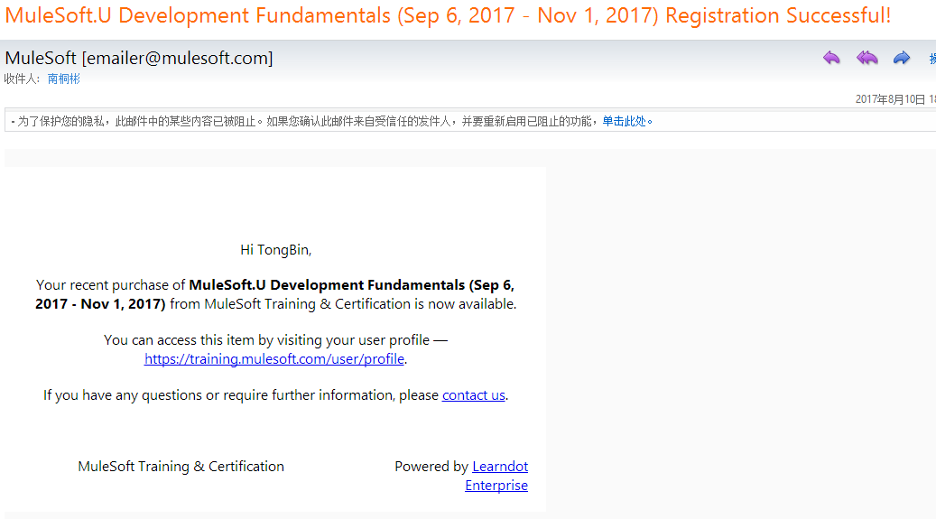
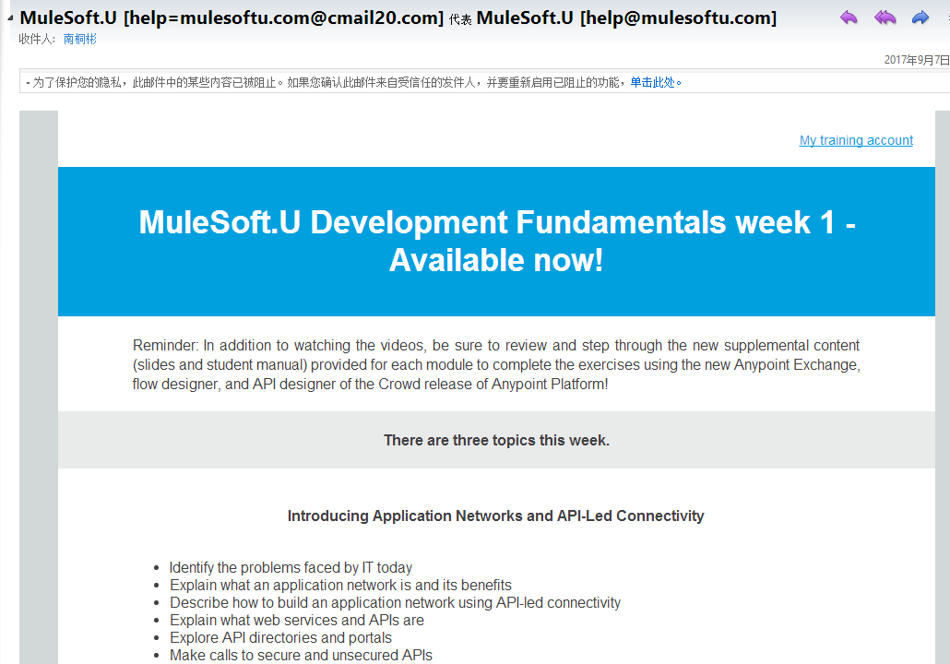
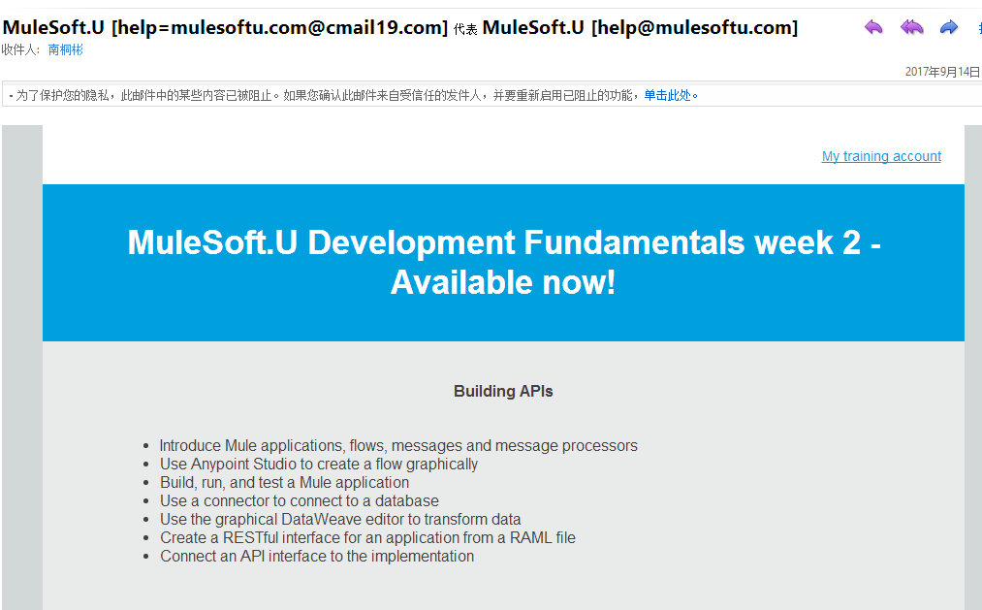
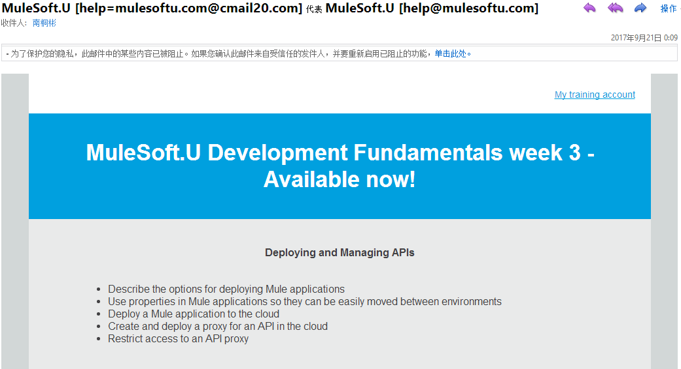
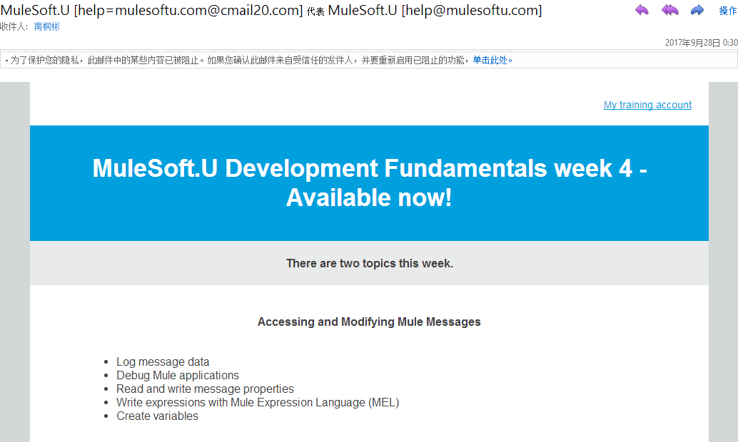
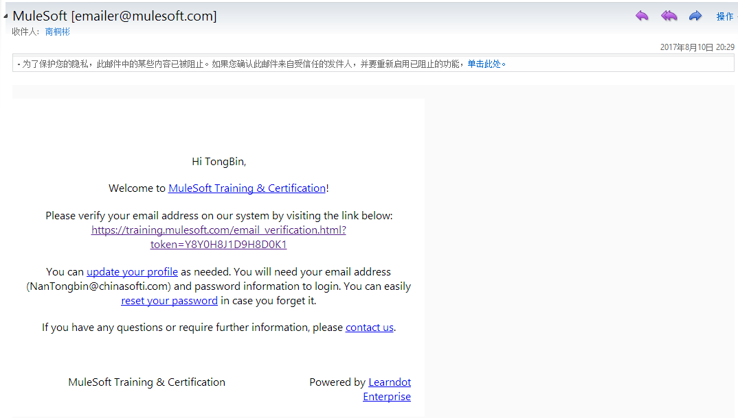
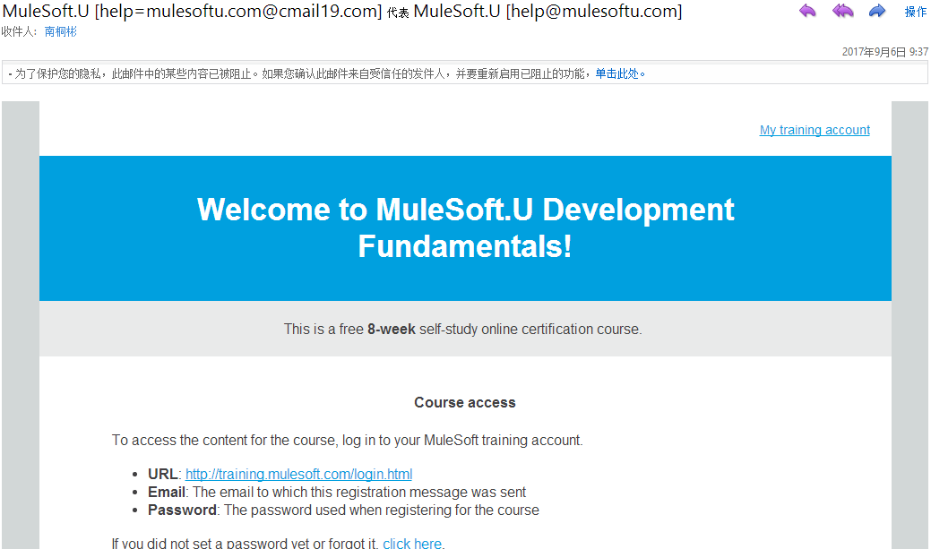
 |  |  |  |  |  |  |  | 课程推送（收到课程推送邮件）
负责人 | 员工姓名 | 中软工号 | 中软邮箱 | 手机号 | 注册邮箱 | 注册课程开始时间 | 注册课程结束时间 | 第一周 | 第二周 | 第三周 | 第四周 | 第五周 | 第六周 | 第七周 | 第八周 | 收到考试码 | 已认证
 | 南桐彬 | E100080300 | NanTongbin@chinasofti.com | 17792735763 | NanTongbin@chinasofti.com | 2017-09-06 | 2017-11-01 | 是 | 是 | 是 | 是 | 否 | 否 | 否 | 否

